SUPUESTO 1
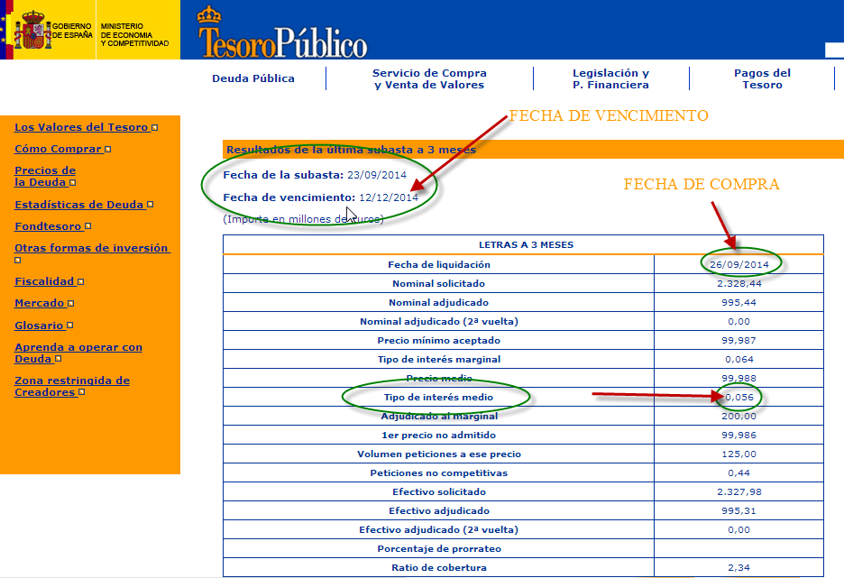
SUPUESTO PRÁCTICO 1
En la subasta realizada el 23 de septiembre de 2014 nuestra empresa solicitó 60 letras del Tesoro en el tramo no competitivo. La dirección General del tesoro nos comunica que nos han adjudicado los 60 títulos. Los resultados de la subasta han sido los siguientes:
Fecha de adquisición: 26 de septiembre de 2014
Fecha de vencimiento: 12 de diciembre de 2014
Tipo de interés medio: 0,056 %
En la página web del Tesoro Público podemos ver la subasta resultante del día 23 de septiembre de 2014. La puedes ver en la imagen de la derecha.
Se pide:
Calcular el importe a liquidar por la compra de los 60 títulos



SOLUCIÓN | CONOCIENDO EL TIPO DE INTERÉS (MERCADO ESPAÑOL)

FECHA DE ADQUISICIÓN | 2014-09-26 | Nº DE TITULOS | 60
FECHA DE VENCIMIENTO | 2014-12-12 | PLAZO DE LA INVERSIÓN | 77 | Días
TIPO DE INTERÉS | 0.05600% | CAPITAL INVERTIDO | 59,992.91
TASA DE DESCUENTO | 0.05599% | VALOR DE AMORTIZACIÓN | 60,000.00
EXPLICACIÓN
En la celda B25 hemos utilizado la función PRECIO.DESCUENTO con sus argumentos correspondientes: FECHA DE ADQUISICIÓN DEL TITULO (celda B20), FECHA DE VENCIMIENTO DE TITULO (celda B21) , TASA DE DESCUENTO (celda B23) y VALOR DE AMORTIZACIÓN (celda E23).
Debemos tener en cuenta que la función estudiada está diseñada para aquellos mercados, por ejemplo en EEUU, que cotizan al descuento y publican directamente el tipo de descuento.
Para adaptar esta función al mercado español de Letras del Tesoro deberemos calcular el tipo de descuento “d” equivalente al tipo de interés “i” publicado en la subasta de los títulos. (celda B22), que es el datoo conocido por nosotros.
Para ello debemos refrescar nuestros conocimientos de matemática financiera y partir de la ecuación de igualdad entre descuento comercial y descuento racional (que funciona con tipos de interés).
$$d=\frac{i}{1+n.\frac{i}{360}}$$
Fórmula introducida en la celda B23
Ten en cuenta que el valor nominal de las letras del tesoro es de 1.000 euros.
Duración de la inversión: B21-B20
Importe de la inversión: número de títulos x 1000 (nominal de cada título) x precio medio/100
Valor de amortización: Número de títulos x nominal de cada título.
Rendimiento: Valor de amortización - Capital invertido
IMPORTE DE LA ADQUISICIÓN | 59,992.91 | RENDIMIENTO INVERSIÓN | 7.09

 | CONOCIENDO EL TIPO DE INTERÉS (MERCADO EEUU)
FECHA DE ADQUISICIÓN | 2014-09-26 | Nº DE TITULOS | 60
FECHA DE VENCIMIENTO | 2014-12-12 | PLAZO DE LA INVERSIÓN | 77 | Días
TASA DE DESCUENTO | 0.060% | CAPITAL INVERTIDO | 59,992.40
TIPO DE INTERÉS | 0.060% | VALOR DE AMORTIZACIÓN | 60,000.00

IMPORTE DE LA ADQUISICIÓN | 59,992.40 | RENDIMIENTO INVERSIÓN | 7.60

SUPUESTO 3
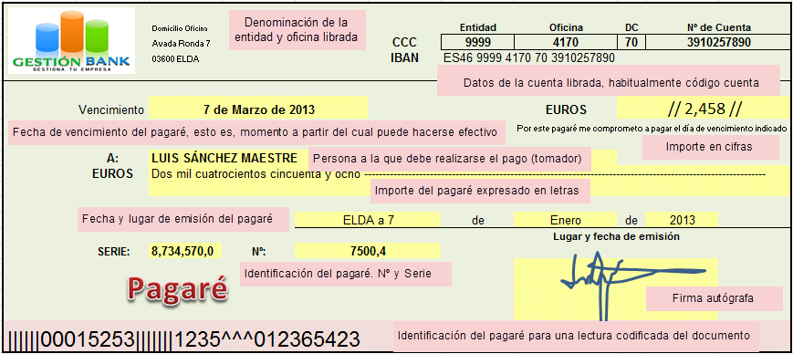
SUPUESTO PRÁCTICO 3
El 7 de enero de 2013 una empresa descuenta en Gestión Bank un pagaré de 2,458 euros de valor nominal y cuya fecha de vencimiento es el 25 de Febrero de 2015. ¿Qué efectivo recibirá hoy del banco por el descuento del pagaré si el banco aplica una tasa de descuento del 8,25 %?.

SOLUCIÓN

NOMINAL DEL PAGARÉ | 2,458.00
FECHA DESCUENTO | 2013-01-01
FECHA DE VENCIMIENTO | 2013-03-07 | DÍAS DE DESCUENTO | 65 | Días
TASA DE DESCUENTO | 8.250% | VALOR EFECTIVO | 2,420.82
TIPO DE INTERÉS | 8.375%

EFECTIVO RECIBIDO | 2,420.82 | DESCUENTO COMERCIAL | 37.18
EXPLICACIÓN
En la celda B17 hemos utilizado la función PRECIO.DESCUENTO con sus argumentos correspondientes: FECHA DE DESCUENTO DEL PAGARÉ (celda B14), FECHA DE VENCIMIENTO DEL PAGARÉ (celda B15) , TASA DE DESCUENTO (celda B14) y VALOR DE REEMBOLSO (celdaB11) . Según el resultado que nos devuelve la función yo recibiré de efectivo 2,420,82 euros, resultado que tenemos en la celda (E17). Y en la celda E 17 tenemos el descuento total (intereses) que conlleva la operación financiera. Lógicamente no hemos tenido en cuenta las comisiones y otros gastos que Gestión Bank pueda cargar.

